T1
Tabelle 1: Anzahl Pflichtige, Einkommen und Vermögen pro Pflichtigen, 2001–2022

Jahr | Anzahl Pflichtige1 | Total Einkünfte2 |  | Rein- einkommen3 |  | Steuerbares Einkommen4 |  | Total Vermögen5 |  | Rein- vermögen6 |  | Steuerbares Vermögen7
 |  | Durch- schnitt | Median | Durch- schnitt | Median | Durch- schnitt | Median | Durch- schnitt | Median | Durch- schnitt | Median | Durch- schnitt | Median8
in Franken
2001 | 297,032 | 77,905 | 66,943 | 59,732 | 52,839 | 55,699 | 49,419 | 402,359 | 117,187 | 255,583 | 45,536 | 175,296 | 0
2002 | 301,611 | 78,265 | 66,684 | 59,868 | 52,742 | 55,830 | 49,217 | 405,574 | 117,049 | 251,497 | 44,058 | 169,181 | 0
2003 | 306,943 | 77,247 | 67,420 | 59,487 | 53,192 | 55,702 | 50,207 | 413,080 | 119,535 | 258,315 | 43,693 | 175,785 | 0
2004 | 311,818 | 77,586 | 66,283 | 59,783 | 52,299 | 55,836 | 49,101 | 415,615 | 122,785 | 256,020 | 41,700 | 174,864 | 0
2005 | 316,348 | 78,293 | 66,672 | 60,166 | 52,614 | 56,267 | 49,506 | 430,022 | 128,114 | 265,596 | 41,766 | 185,137 | 0
2006 | 320,784 | 79,213 | 66,943 | 60,869 | 52,761 | 56,996 | 49,752 | 439,897 | 132,868 | 272,426 | 41,484 | 192,002 | 0
2007 | 325,546 | 82,008 | 69,854 | 62,822 | 54,846 | 57,616 | 51,617 | 440,767 | 138,833 | 272,496 | 42,113 | 192,292 | 0
2008 | 330,150 | 83,622 | 69,865 | 64,160 | 54,797 | 58,966 | 51,553 | 418,481 | 130,794 | 249,272 | 38,870 | 170,354 | 0
2009 | 336,011 | 83,888 | 70,239 | 64,694 | 55,232 | 59,478 | 52,087 | 434,806 | 138,299 | 260,997 | 39,635 | 181,660 | 0
2010 | 342,015 | 84,177 | 70,736 | 65,327 | 55,926 | 60,030 | 52,725 | 437,303 | 140,081 | 260,786 | 39,134 | 180,846 | 0
2011 | 347,402 | 85,043 | 71,283 | 66,309 | 56,487 | 61,011 | 53,569 | 446,427 | 143,716 | 265,444 | 38,685 | 185,425 | 0
2012 | 353,201 | 85,328 | 71,487 | 66,738 | 56,705 | 61,469 | 53,814 | 461,131 | 146,807 | 277,895 | 38,764 | 197,297 | 0
2013 | 358,593 | 85,465 | 71,559 | 67,073 | 56,932 | 61,835 | 54,036 | 470,619 | 146,283 | 285,923 | 39,152 | 205,890 | 0
2014 | 363,923 | 85,330 | 71,661 | 67,030 | 57,204 | 61,493 | 54,047 | 470,958 | 142,465 | 285,740 | 39,426 | 202,536 | 0
2015 | 370,062 | 85,302 | 71,804 | 67,222 | 57,331 | 61,606 | 54,273 | 472,123 | 143,102 | 285,773 | 39,819 | 202,426 | 0
2016 | 375,111 | 85,556 | 69,327 | 67,739 | 55,541 | 62,227 | 52,704 | 482,512 | 133,522 | 295,601 | 39,820 | 210,609 | 0
2017 | 380,066 | 86,194 | 69,604 | 68,615 | 56,126 | 63,133 | 53,273 | 496,623 | 136,665 | 306,595 | 40,840 | 221,481 | 0
2018 | 384,457 | 87,246 | 69,887 | 69,660 | 56,338 | 64,172 | 53,543 | 497,159 | 135,836 | 304,937 | 40,432 | 219,612 | 0
2019 | 389,311 | 88,731 | 70,400 | 71,088 | 56,858 | 65,647 | 54,082 | 505,744 | 137,222 | 312,522 | 41,509 | 228,326 | 0
2020 | 393,944 | 86,613 | 70,579 | 69,153 | 57,165 | 63,764 | 54,324 | 522,060 | 144,108 | 325,857 | 45,296 | 240,033 | 0
2021 | 401,903 | 87,240 | 71,029 | 69,701 | 57,517 | 64,303 | 54,769 | 533,749 | 145,906 | 336,447 | 47,414 | 249,774 | 0
2022 | 406,713 | 88,457 | 71,797 | 69,711 | 57,017 | 64,284 | 54,306 | 527,285 | 144,600 | 328,409 | 46,409 | 241,404 | 0
Index
2001 | 100 | 100 | 100 | 100 | 100 | 100 | 100 | 100 | 100 | 100 | 100 | 100 | 100
2002 | 102 | 100 | 100 | 100 | 100 | 100 | 100 | 101 | 100 | 98 | 97 | 97 | 100
2003 | 103 | 99 | 101 | 100 | 101 | 100 | 102 | 103 | 102 | 101 | 96 | 100 | 100
2004 | 105 | 100 | 99 | 100 | 99 | 100 | 99 | 103 | 105 | 100 | 92 | 100 | 100
2005 | 107 | 101 | 100 | 101 | 100 | 101 | 100 | 107 | 109 | 104 | 92 | 106 | 100
2006 | 108 | 102 | 100 | 102 | 100 | 102 | 101 | 109 | 113 | 107 | 91 | 110 | 100
2007 | 110 | 105 | 104 | 105 | 104 | 103 | 104 | 110 | 118 | 107 | 92 | 110 | 100
2008 | 111 | 107 | 104 | 107 | 104 | 106 | 104 | 104 | 112 | 98 | 85 | 97 | 100
2009 | 113 | 108 | 105 | 108 | 105 | 107 | 105 | 108 | 118 | 102 | 87 | 104 | 100
2010 | 115 | 108 | 106 | 109 | 106 | 108 | 107 | 109 | 120 | 102 | 86 | 103 | 100
2011 | 117 | 109 | 106 | 111 | 107 | 110 | 108 | 111 | 123 | 104 | 85 | 106 | 100
2012 | 119 | 110 | 107 | 112 | 107 | 110 | 109 | 115 | 125 | 109 | 85 | 113 | 100
2013 | 121 | 110 | 107 | 112 | 108 | 111 | 109 | 117 | 125 | 112 | 86 | 117 | 100
2014 | 123 | 110 | 107 | 112 | 108 | 110 | 109 | 117 | 122 | 112 | 87 | 116 | 100
2015 | 125 | 110 | 107 | 113 | 109 | 111 | 110 | 117 | 122 | 112 | 87 | 115 | 100
2016 | 126 | 110 | 104 | 113 | 105 | 112 | 107 | 120 | 114 | 116 | 87 | 120 | 100
2017 | 128 | 111 | 104 | 115 | 106 | 113 | 108 | 123 | 117 | 120 | 90 | 126 | 100
2018 | 129 | 112 | 104 | 117 | 107 | 115 | 108 | 124 | 116 | 119 | 89 | 125 | 100
2019 | 131 | 114 | 105 | 119 | 108 | 118 | 109 | 126 | 117 | 122 | 91 | 130 | 100
2020 | 133 | 111 | 105 | 116 | 108 | 114 | 110 | 130 | 123 | 128 | 99 | 137 | 100
2021 | 135 | 112 | 106 | 117 | 109 | 115 | 111 | 133 | 125 | 132 | 104 | 142 | 100
2022 | 137 | 114 | 107 | 117 | 108 | 115 | 110 | 131 | 123 | 128 | 102 | 138 | 100

1) Bei den Steuerpflichtigen handelt es sich um Steuerpflichtige mit Wohnsitz im Kanton Aargau (Primärpflichtige).
2) Beinhaltet die gesamten Einkünfte im In- und Ausland.
3) Basiert auf den Einkünften im In- und Ausland.
4) Basiert auf den Einkünften im Kanton Aargau.
5) Beinhaltet die gesamten Vermögenswerte im In- und Ausland.
6) Basiert auf den Vermögenswerten im In- und Ausland.
7) Basiert auf den Vermögenswerten im Kanton Aargau.
8) Mehr als 50 % der Steuerpflichtigen weist kein steuerbares Vermögen auf.

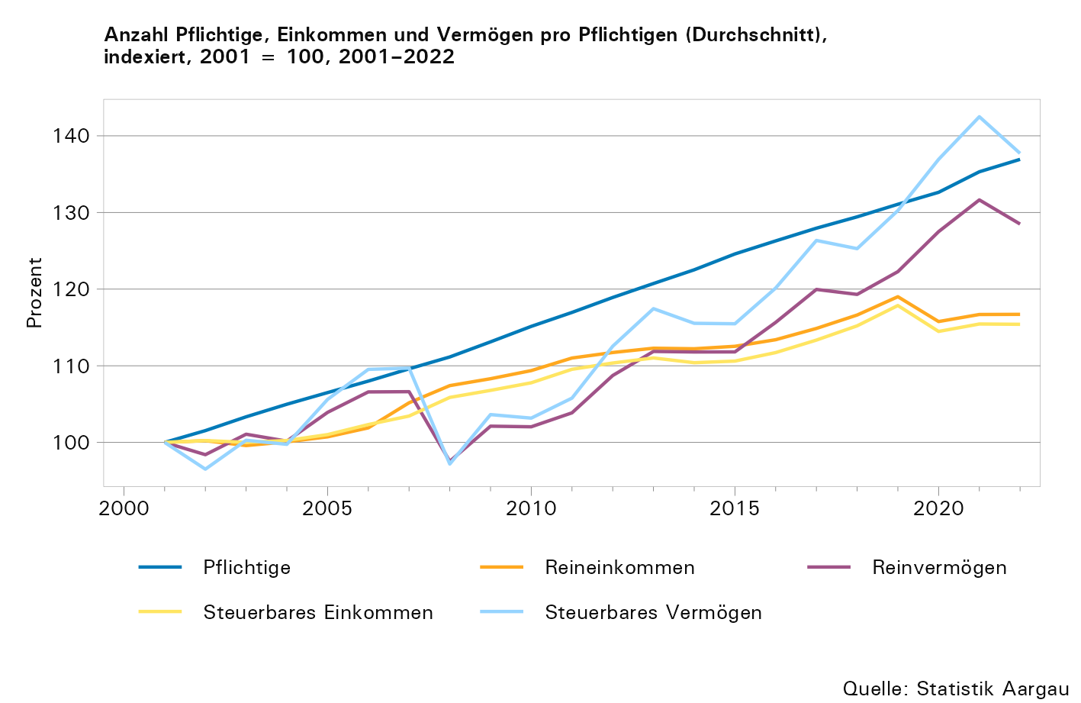

T5
Tabelle 5: Pflichtige nach Reineinkommens- und Reinvermögensstufe, in Promille, 2022

Stufen des Reineinkommens, in 1'000 Franken | Pflichtige (in Promille) nach Stufe des Reinvermögens, in 1'000 Franken
 | 0 | 1–24 | 25–49 | 50–99 | 100–249 | 250–499 | 500–749 | 750–999 | 1'000–4'999 | 5'000–9'999 | 10'000 + | Total
0 | 10,6 | 23,0 | 5,0 | 3,6 | 1,8 | 1,1 | 0,6 | 0,4 | 0,8 | 0,1 | 0,0 | 46,9
0.1–9.9 | 8,8 | 28,5 | 5,8 | 3,2 | 1,5 | 0,7 | 0,4 | 0,2 | 0,5 | 0,0 | 0,0 | 49,7
10.0–19.9 | 9,1 | 24,3 | 6,6 | 5,2 | 4,2 | 2,3 | 1,0 | 0,5 | 0,8 | 0,0 | 0,0 | 54,0
20.0–29.9 | 10,5 | 24,9 | 7,5 | 7,3 | 8,3 | 6,0 | 2,6 | 1,2 | 1,5 | 0,0 | 0,0 | 69,9
30.0–49.9 | 33,1 | 62,8 | 20,3 | 21,9 | 25,6 | 18,6 | 9,6 | 4,7 | 6,3 | 0,1 | 0,0 | 203,0
50.0–74.9 | 41,0 | 50,9 | 23,3 | 28,2 | 36,5 | 25,0 | 13,2 | 7,6 | 11,5 | 0,2 | 0,0 | 237,5
75.0–99.9 | 30,5 | 16,9 | 10,5 | 14,7 | 24,8 | 19,0 | 10,4 | 6,3 | 11,2 | 0,2 | 0,0 | 144,5
100.0–149.9 | 30,0 | 8,3 | 6,1 | 10,6 | 20,6 | 17,7 | 10,1 | 6,3 | 16,3 | 0,6 | 0,1 | 126,8
150.0–249.9 | 11,3 | 1,4 | 1,3 | 2,5 | 6,4 | 7,6 | 5,0 | 3,3 | 11,5 | 1,2 | 0,3 | 51,8
250.0–499.9 | 2,0 | 0,1 | 0,2 | 0,2 | 0,8 | 1,4 | 1,1 | 0,9 | 4,7 | 1,1 | 0,6 | 13,2
500.0–999.9 | 0,2 | 0,0 | 0,0 | 0,0 | 0,0 | 0,1 | 0,1 | 0,1 | 0,8 | 0,4 | 0,5 | 2,2
1'000.0 + | 0,0 | 0,0 | 0,0 | 0,0 | 0,0 | 0,0 | 0,0 | 0,0 | 0,1 | 0,1 | 0,3 | 0,5
Total | 187,2 | 241,3 | 86,7 | 97,4 | 130,5 | 99,4 | 54,0 | 31,7 | 66,0 | 3,9 | 2,0 | 1ʼ000,0

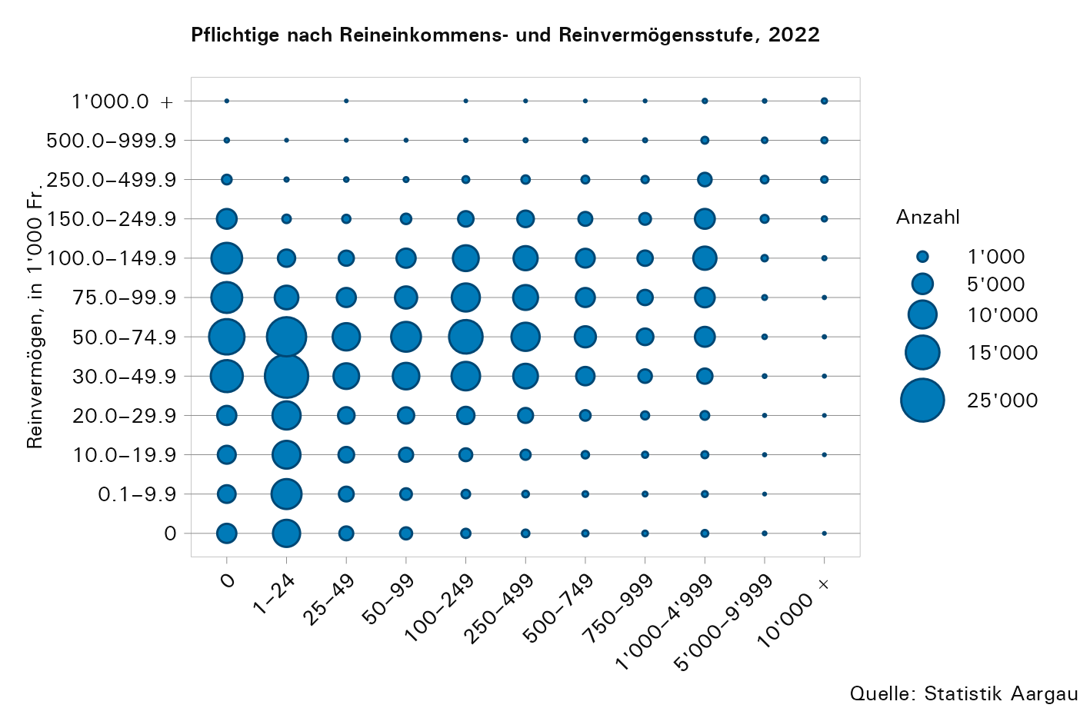

T6
Tabelle 6: Reineinkommen und Reinvermögen nach Zivilstand, in Franken pro Pflichtigen, 2022

Einkommens- bzw. Vermögensteile Durchschnittswerte, in Franken pro Pflichtigen | Ledige | Ver- heiratete | Ver- witwete | Ge- schiedene | Getrennt Lebende | Total
Anzahl Pflichtige
...
Total der Vermögenswerte2 | 186,486 | 924,307 | 811,686 | 391,620 | 360,813 | 527,285
Schulden
Schulden | 67,802 | 409,537 | 165,881 | 176,496 | 159,016 | 214,326
Reinvermögen
Reinvermögen2 | 125,892 | 542,872 | 648,663 | 228,599 | 218,218 | 328,409

1) Bei den Steuerpflichtigen handelt es sich um Steuerpflichtige mit Wohnsitz im Kanton Aargau (Primärpflichtige).
2) Negative Werte von einzelnen Pflichtigen beim Total der Einkünfte, beim Reineinkommen, beim Total der Vermögenswerte oder beim Reinvermögen wurden auf Null gesetzt. Die einzelnen Einkommens- und Vermögensteile wurden jedoch nicht angepasst. Das hat zur Folge, dass eine Addition der einzelnen Positionen in der Regel nicht mit den ausgewiesenen Summen übereinstimmt.

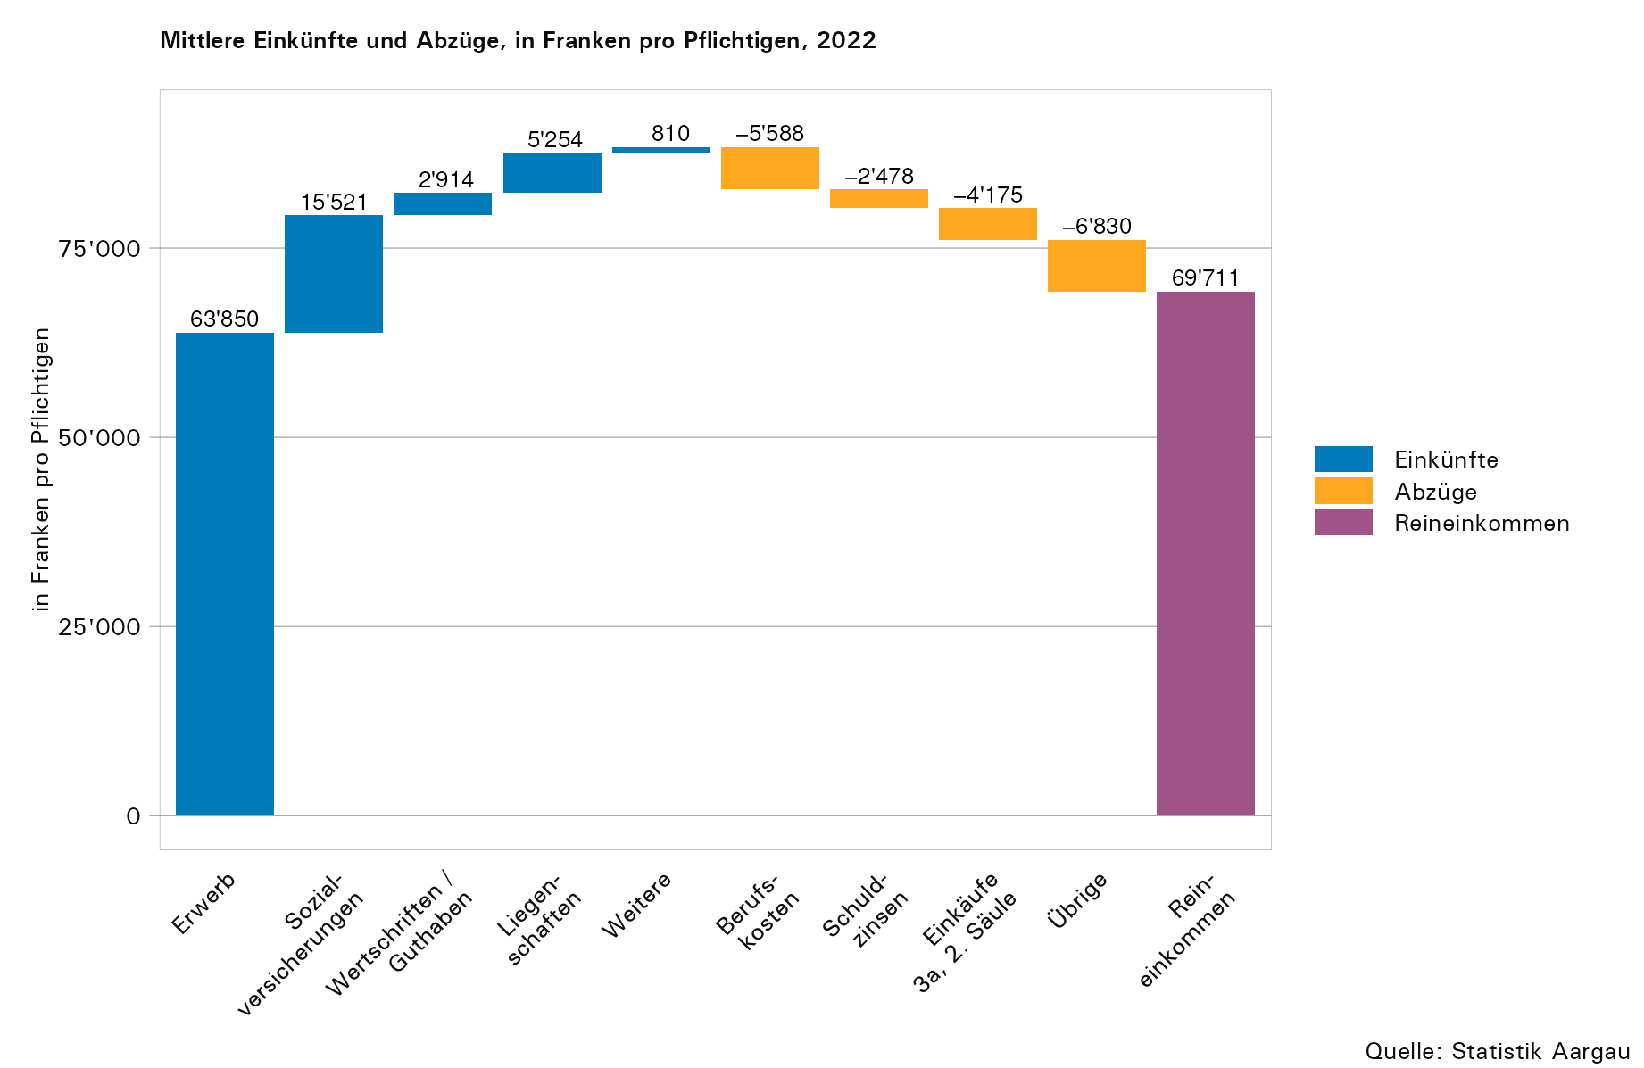

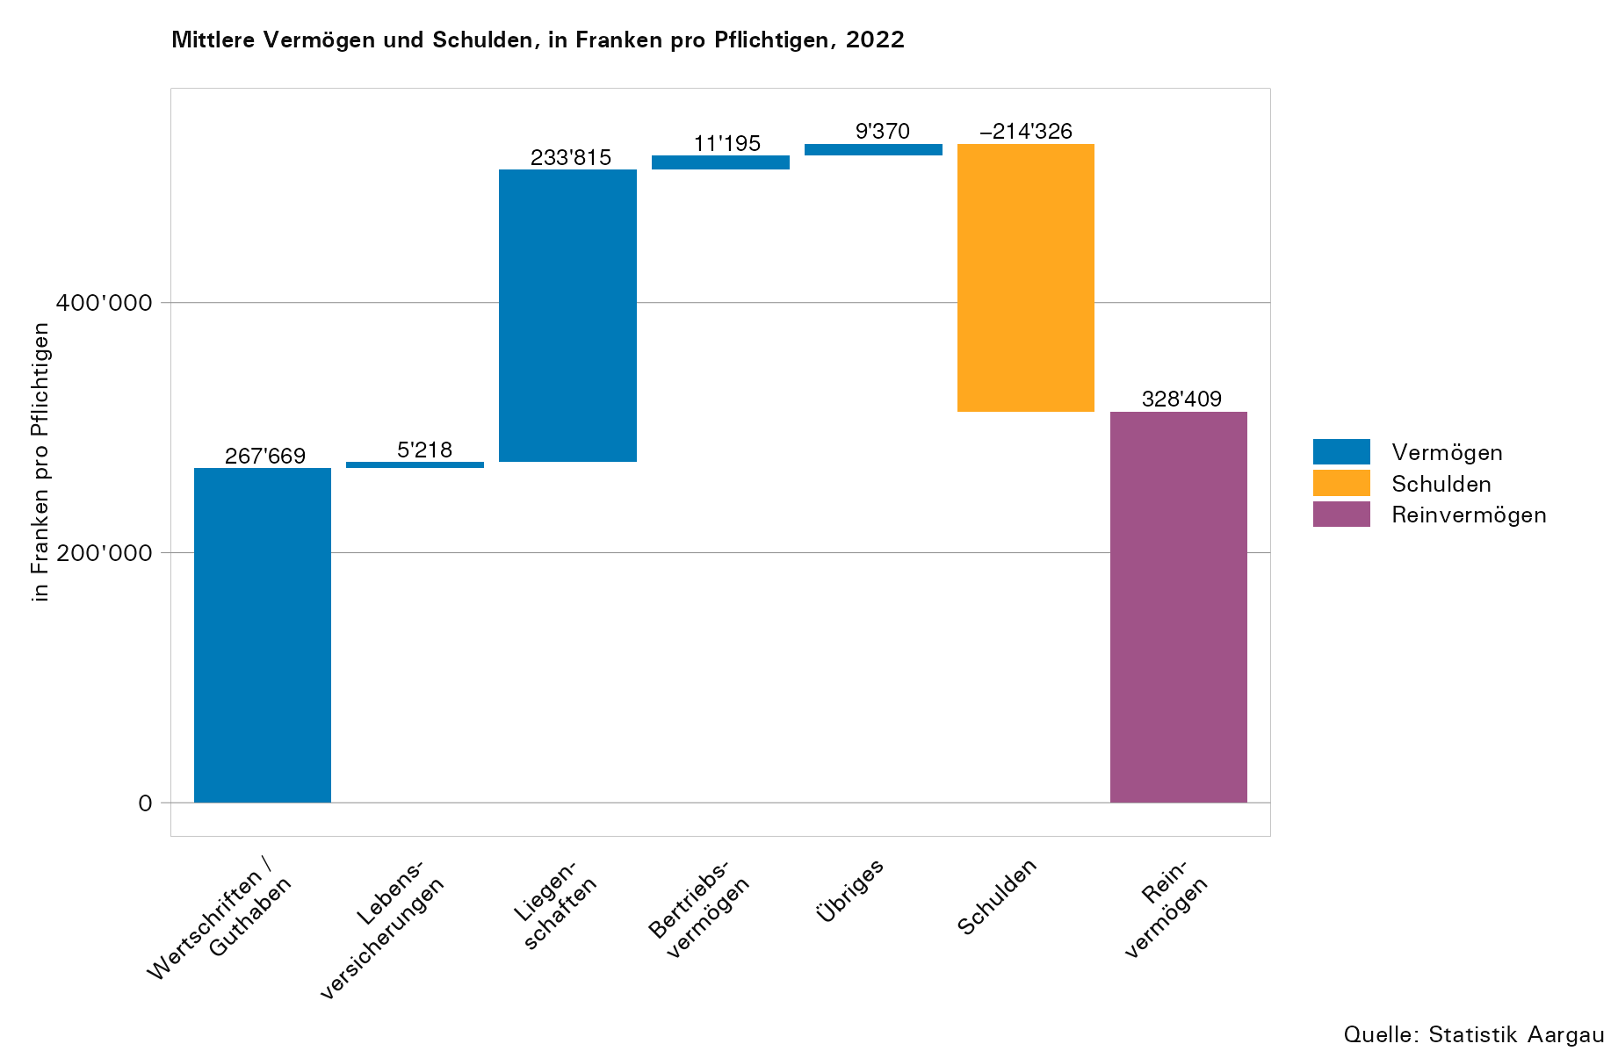

T7
...
Einkommens- bzw. Vermögensteile Durchschnittswerte, in Franken pro Pflichtigen | –191 | 20–341 | 35–491 | 50–641 | 65–791 | 80 +1 | Total
Schulden
Schulden | 856 | 41,767 | 258,751 | 335,659 | 278,450 | 145,732 | 214,326
Reinvermögen
Reinvermögen3 | 13,769 | 46,435 | 158,365 | 382,133 | 739,432 | 816,704 | 328,409

1) Die Klasseneinteilung erfolgt aufgrund des Alters der oder des Hauptpflichtigen.
2) Bei den Steuerpflichtigen handelt es sich um Steuerpflichtige mit Wohnsitz im Kanton Aargau (Primärpflichtige).
3) Negative Werte von einzelnen Pflichtigen beim Total der Einkünfte, beim Reineinkommen, beim Total der Vermögenswerte oder beim Reinvermögen wurden auf Null gesetzt. Die einzelnen Einkommens- und Vermögensteile wurden jedoch nicht angepasst. Das hat zur Folge, dass eine Addition der einzelnen Positionen in der Regel nicht mit den ausgewiesenen Summen übereinstimmt.

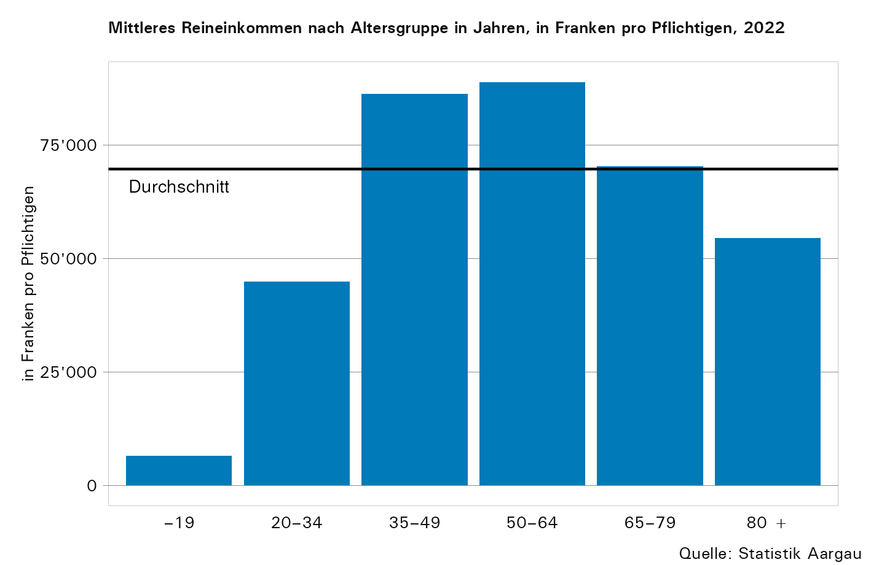

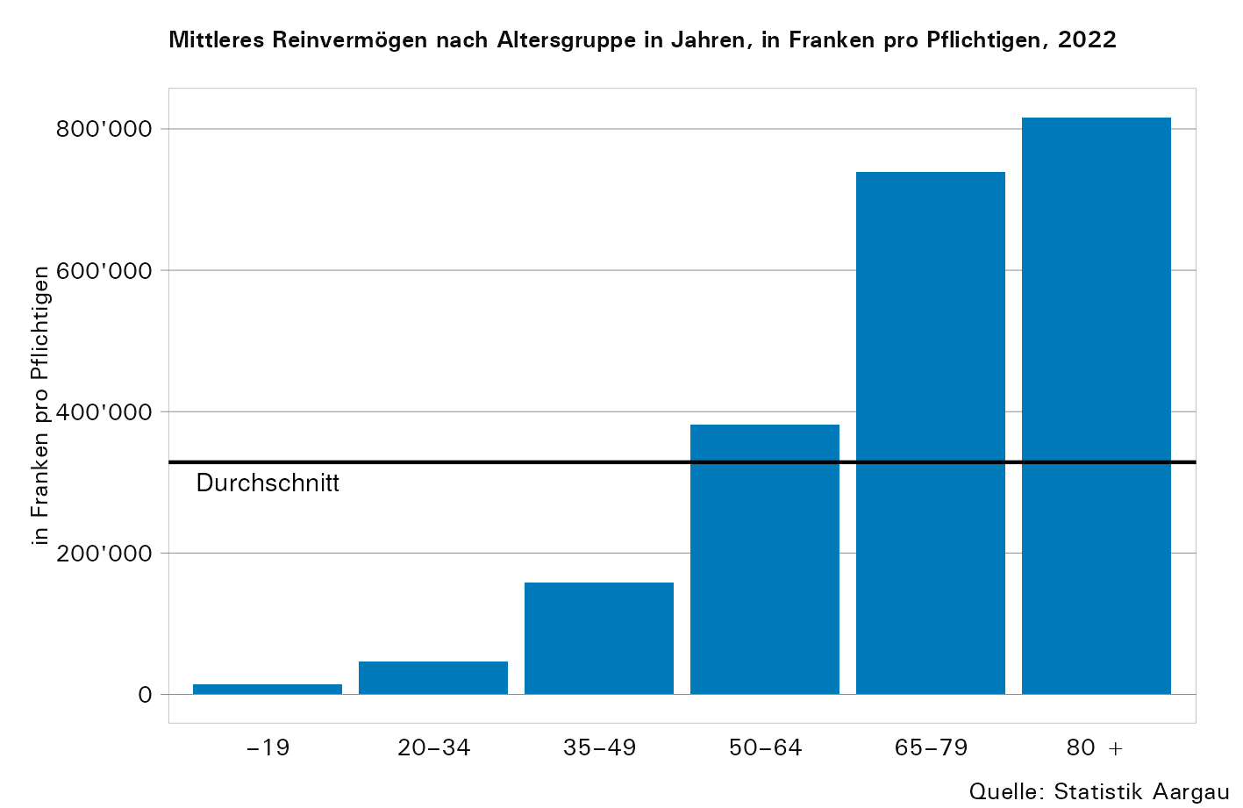

T16
...
Stufen des steuerbaren Einkommens, in 1'000 Franken | Pflichtige |  | Steuerbares Einkommen |  | Steuerbares Vermögen |  | Einkommenssteuer (100 %) |  | Vermögenssteuer (100 %) |  | Kantonssteuer (100 %)
50.0–74.9 | 501 | 3,3 | 30,468 | 10,4 | 248,506 | 9,0 | 2,153 | 9,7 | 470 | 9,3 | 2,623 | 9,6
75.0–99.9 | 266 | 1,8 | 22,949 | 7,8 | 155,336 | 5,6 | 1,728 | 7,8 | 299 | 5,9 | 2,027 | 7,5
100.0–149.9 | 290 | 1,9 | 35,164 | 12,0 | 209,268 | 7,6 | 2,828 | 12,8 | 412 | 8,2 | 3,240 | 11,9
150.0–249.9 | 157 | 1,0 | 30,060 | 10,3 | 179,407 | 6,5 | 2,580 | 11,6 | 359 | 7,1 | 2,939 | 10,8
250.0–499.9 | 125 | 0,8 | 42,259 | 14,4 | 227,522 | 8,3 | 3,915 | 17,7 | 460 | 9,1 | 4,376 | 16,1
500.0–999.9 | 23 | 0,2 | 14,640 | 5,0 | 100,395 | 3,6 | 1,490 | 6,7 | 207 | 4,1 | 1,697 | 6,2
1'000.0 + | 8 | 0,1 | 10,428 | 3,6 | 58,370 | 2,1 | 1,119 | 5,0 | 122 | 2,4 | 1,240 | 4,6
Total Sekundärpflichtige | 15,157 | 100,0 | 293,207 | 100,0 | 2,758,731 | 100,0 | 22,182 | 100,0 | 5,037 | 100,0 | 27,219 | 100,0

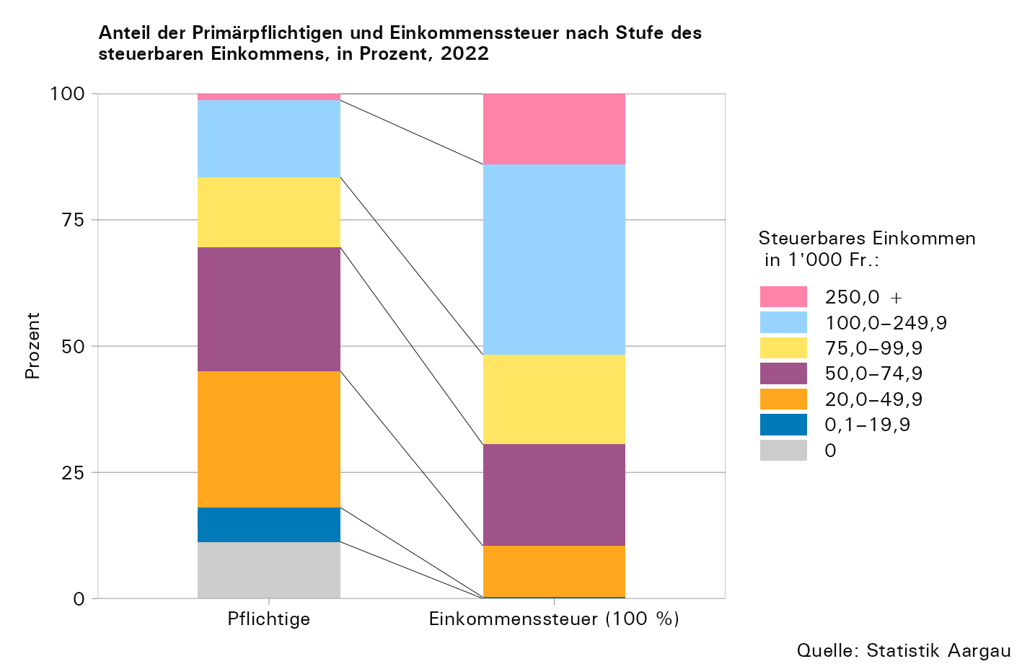

T17
...
Stufen des steuerbaren Vermögens, in 1'000 Franken | Pflichtige |  | Steuerbares Einkommen |  | Steuerbares Vermögen |  | Einkommenssteuer (100 %) |  | Vermögenssteuer (100 %) |  | Kantonssteuer (100 %)
100–249 | 2,679 | 17,7 | 36,581 | 12,5 | 436,277 | 15,8 | 2,457 | 11,1 | 683 | 13,6 | 3,140 | 11,5
250–499 | 1,621 | 10,7 | 44,707 | 15,3 | 566,325 | 20,5 | 3,356 | 15,1 | 986 | 19,6 | 4,342 | 16,0
500–749 | 530 | 3,5 | 21,793 | 7,4 | 320,231 | 11,6 | 1,654 | 7,5 | 594 | 11,8 | 2,248 | 8,3
750–999 | 276 | 1,8 | 16,686 | 5,7 | 238,284 | 8,6 | 1,351 | 6,1 | 458 | 9,1 | 1,809 | 6,7
1'000–4'999 | 429 | 2,8 | 56,599 | 19,3 | 772,751 | 28,0 | 5,125 | 23,1 | 1,557 | 30,9 | 6,682 | 24,6
5'000–9'999 | 24 | 0,2 | 11,549 | 3,9 | 167,198 | 6,1 | 1,185 | 5,3 | 348 | 6,9 | 1,533 | 5,6
10'000 + | 6 | 0,0 | 5,211 | 1,8 | 75,278 | 2,7 | 549 | 2,5 | 158 | 3,1 | 707 | 2,6
Total Sekundärpflichtige | 15,157 | 100,0 | 293,207 | 100,0 | 2,758,731 | 100,0 | 22,182 | 100,0 | 5,037 | 100,0 | 27,219 | 100,0

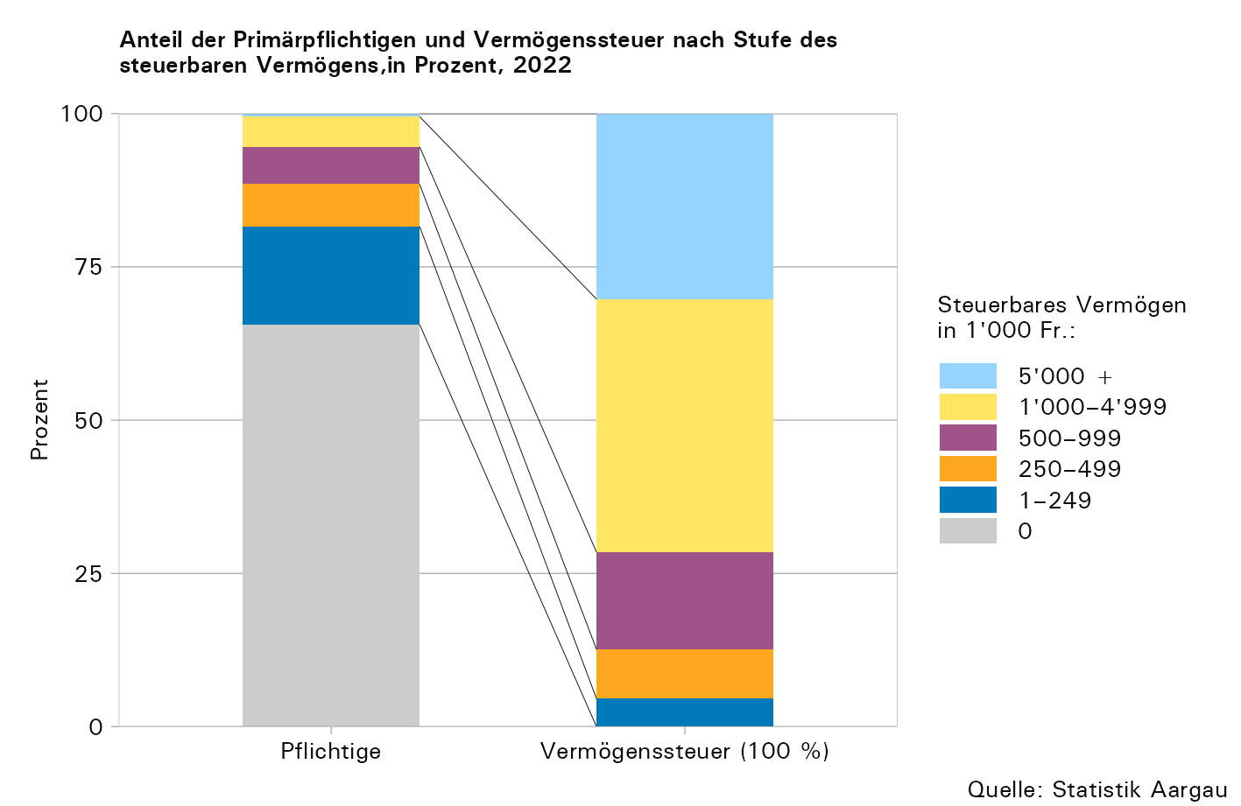

T18
...
Stufen der Einkommenssteuer, in Franken1 | Pflichtige nach Stufe der Vermögenssteuer1
5'000–9'999 | 72,286 | 18,702 | 7,252 | 7,436 | 6,617 | 1,863 | 548 | 112 | 9 | 114,825
10'000–19'999 | 33,066 | 12,032 | 5,364 | 5,749 | 6,429 | 2,869 | 1,085 | 255 | 41 | 66,891
20'000–49'999 | 8,034 | 3,362 | 1,943 | 2,309 | 3,044 | 1,941 | 1,336 | 633 | 109 | 22,712
50'000–99'999 | 536 | 247 | 171 | 267 | 438 | 370 | 410 | 344 | 140 | 2,923
100'000 + | 68 | 26 | 33 | 37 | 87 | 107 | 137 | 183 | 243 | 921
Total | 271,794 | 61,953 | 24,949 | 24,987 | 23,290 | 8,765 | 3,937 | 1,639 | 557 | 421,870

1) Für die Berechnung werden die Einkommens- und Vermögenssteuern jeweils auf 214 % aufgerechnet (112 %: Kantonssteuerfuss plus 102 %: gewichteter durchschnittlicher Gemeindesteuerfuss; ohne Kirchensteuer und direkte Bundessteuer).

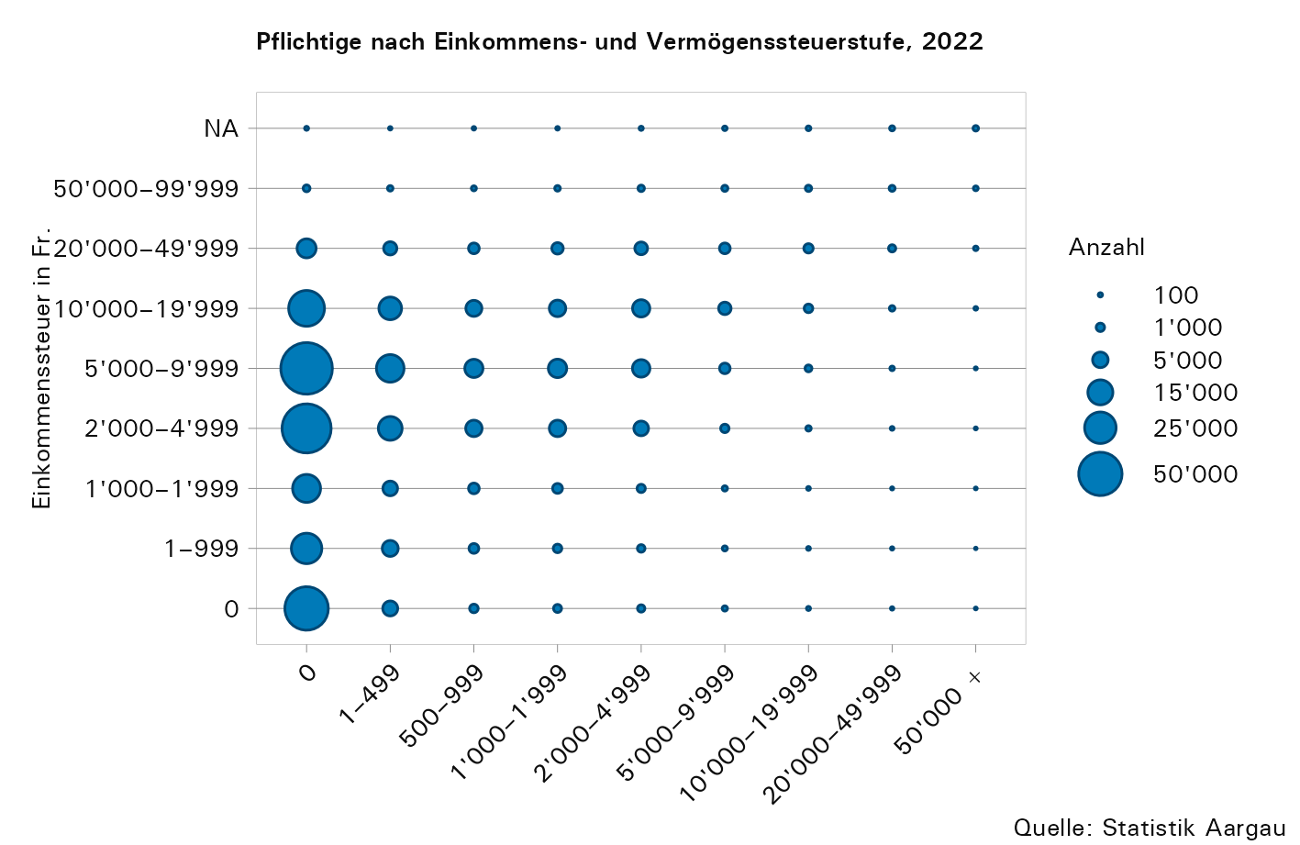

T21a
...
Jahr | Einkommens- steuer (100 %) | Vermögens- steuer (100 %) | Kantons- steuer (100 %)
2015 | 1,202 | 125 | 1,327
2016 | 1,247 | 134 | 1,381
2017 | 1,283 | 143 | 1,426
2018 | 1,324 | 143 | 1,467
2019 | 1,368 | 153 | 1,520
2020 | 1,377 | 159 | 1,536
2021 | 1,422 | 170 | 1,592
2022 | 1,448 | 166 | 1,614

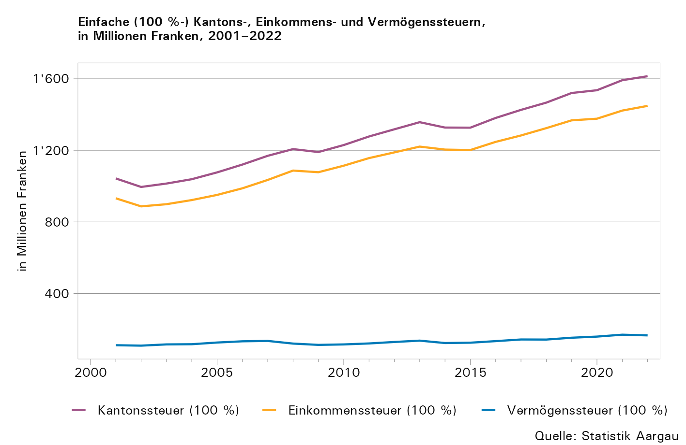

T21b
...
Jahr | Anzahl Pflichtige1 | in Millionen Franken
2017 | 380,066 | 26,078 | 116,526 | 1,426
2018 | 384,457 | 26,781 | 117,235 | 1,467
2019 | 389,311 | 27,675 | 121,668 | 1,520
2020 | 393,944 | 27,244 | 128,369 | 1,536
2021 | 401,903 | 28,013 | 135,219 | 1,592
2022 | 406,713 | 28,352 | 133,568 | 1,614

1) Bei den Steuerpflichtigen handelt es sich um Steuerpflichtige mit Wohnsitz im Kanton Aargau (Primärpflichtige).

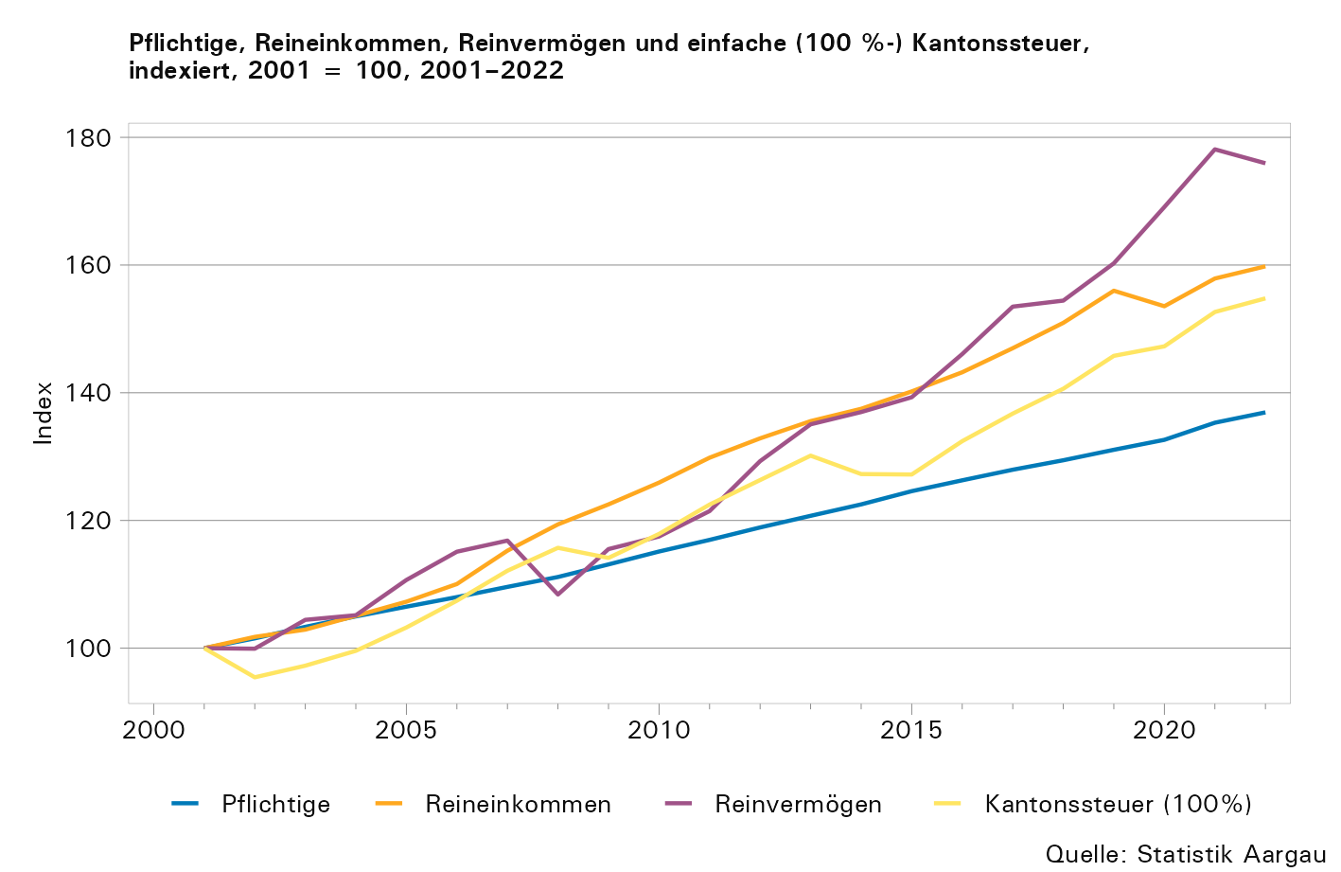

Gemeindekarte
Gemeindekarte: Einfache Kantonssteuer der Pflichtigen mit Wohnsitz im Kanton Aargau nach Gemeinde, in Franken pro Steuerpflichtigen, 2022

